Análisis de ROI
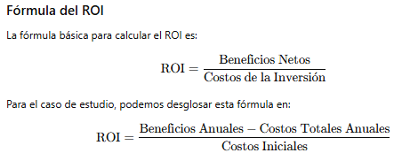
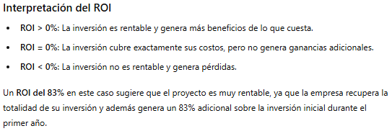
Análisis de ROI
Concepto | Valor
Beneficios anuales | 30,700
Costos totales anuales | 27,200
Costos iniciales | 20,008
ROI = (Beneficios Anuales - Costos Totales Anuales) / Costos Iniciales: | 17.49%

